상품제안서
브리츠 블루투스 앤티크 디자인 스피커 BZ-S2018 | 상품코드: F27884

 |  |  |  |  |  |  | 02-412-0044 | www.easy1.co.kr
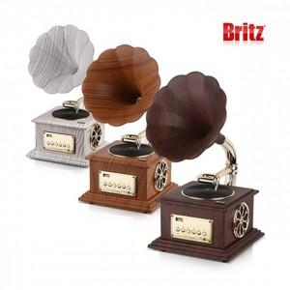

【상세/제작정보】

【인쇄/포장옵션】 | 스티커인쇄 / 포장불가능

【공급단가】 | 수량 | 50~ | 100~ | 500~ | 1,000~ | 2,000~
*VAT별도 | 단가 | 125,450원 | 123,360원 | 120,220원 | 118,130원 | 114,990원

【상품 URL】 | http://www.easy1.co.kr/src/goods_detail.php?gdno=27884

